Graphql
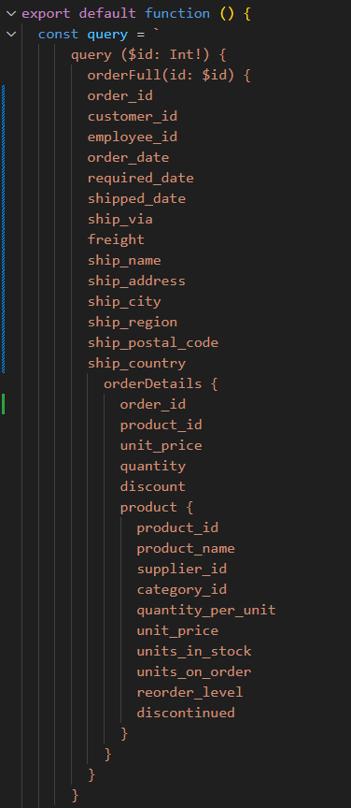
Pobieranie REST - 2 endpointy
Maksymalna liczba użytkowników | Miara | 1 | 2 | 3 | 4 | 5
100 | Średni czas grupy | - | - | - | - | -
 | Maksymalny czas grupy | - | - | - | - | -
 | p(90) grupy | - | - | - | - | -
 | p(95) grupy | - | - | - | - | -
 | Średni czas odpowiedzi (ms) | 2,82ms | 3,03ms | 2,97ms | 3,03ms | 3,04ms
 | Minimalny czas odpowiedzi (ms) | 0 | 0 | 0 | 0 | 0
 | Maksymalny czas odpowiedzi (ms) | 150,3ms | 161,5ms | 147,38ms | 153,69ms | 161,49ms
 | p(90) (ms) | 4,3ms | 4,65ms | 4,55ms | 4,78ms | 4,63ms
 | p(95) (ms) | 5,09ms | 5,33ms | 5,24ms | 5,64ms | 5,34ms
 | Liczba zapytań | 83838 | 83818 | 83822 | 83819 | 83819 | 83823.2
 | Czas operacji (s) | 960.2 | 960.4 | 960.4 | 960.4 | 960.4 | 960.36
 | Przepustowość (req/s) | 87.31 | 87.27 | 87.28 | 87.27 | 87.28 | 87.282
 | Otrzymane dane (GB) | 134MB | 134MB | 134MB | 134MB | 134MB | #DIV/0!
 | Wysłane dane (MB) | 86MB | 86MB | 86MB | 86MB | 86MB | #DIV/0!
1000 | Średni czas grupy | - | - | - | - | - | #DIV/0!
 | Maksymalny czas grupy | - | - | - | - | - | #DIV/0!
 | p(90) grupy | - | - | - | - | - | #DIV/0!
 | p(95) grupy | - | - | - | - | - | #DIV/0!
 | Średni czas odpowiedzi (ms) | 2,3ms | 2,44ms | 2,32ms | 2,24ms | 3,37ms | #DIV/0!
 | Minimalny czas odpowiedzi (ms) | 0 | 0 | 0 | 0 | 0 | 0
 | Maksymalny czas odpowiedzi (ms) | 58,94ms | 142,27ms | 149,71ms | 156,64ms | 197,31ms | #DIV/0!
 | p(90) (ms) | 3,66ms | 3,83ms | 3,72ms | 3,62ms | 4,62ms | #DIV/0!
 | p(95) (ms) | 4,63ms | 4,86ms | 4,7ms | 4,45ms | 7,31ms | #DIV/0!
 | Liczba zapytań | 838295 | 838174 | 838291 | 838349 | 837378 | 838097.4
 | Czas operacji (s) | 960.7 | 960.7 | 960.7 | 960.7 | 960.5 | 960.66
 | Przepustowość (req/s) | 872.59 | 872.43 | 872.63 | 872.66 | 871.85 | 872.432
 | Otrzymane dane (GB) | 1,3GB | 1,3GB | 1,3GB | 1,3GB | 1,3GB | #DIV/0!
 | Wysłane dane (MB) | 859MB | 859MB | 859MB | 859MB | 858MB | #DIV/0!
2000 | Średni czas grupy | - | - | - | - | - | #DIV/0!
 | Maksymalny czas grupy | - | - | - | - | - | #DIV/0!
 | p(90) grupy | - | - | - | - | - | #DIV/0!
 | p(95) grupy | - | - | - | - | - | #DIV/0!
 | Średni czas odpowiedzi (ms) | 588.4 | 592.53 | 587.8 | 582.43 | 578.44 | 585.92
 | Minimalny czas odpowiedzi (ms) | 0 | 0 | 0 | 0 | 0 | 0
 | Maksymalny czas odpowiedzi (ms) | 1030 | 900.16 | 802.41 | 879.93 | 807.14 | 883.928
 | p(90) (ms) | 693.03 | 701.06 | 696.81 | 688.24 | 685.68 | 692.964
 | p(95) (ms) | 700.26 | 707.29 | 702.52 | 695.3 | 691.91 | 699.456
 | Liczba zapytań | 1058185 | 1055424 | 1058563 | 1062163 | 1064839 | 1059834.8
 | Czas operacji (s) | 961 | 960.6 | 960.8 | 961 | 960.7 | 960.82
 | Przepustowość (req/s) | 1101.13 | 1098.69 | 1101.75 | 1105.31 | 1108.35 | 1103.046
 | Otrzymane dane (GB) | 1,7GB | 1,7GB | 1,7GB | 1,7GB | 1,7GB | #DIV/0!
 | Wysłane dane (MB) | 1,1GB | 1,1GB | 1,1GB | 1,1GB | 1,1GB | #DIV/0!
4000 | Średni czas grupy | - | - | - | - | -
 | Maksymalny czas grupy | - | - | - | - | -
 | p(90) grupy | - | - | - | - | -
 | p(95) grupy | - | - | - | - | -
 | Średni czas odpowiedzi (ms) | 2,03s | 2,03s | 2,04s | 2,09s | 2,04s
 | Minimalny czas odpowiedzi (ms) | 0 | 0 | 0 | 0 | 0
 | Maksymalny czas odpowiedzi (ms) | 2,45s | 2,68s | 1,53s | 2,64s | 2,56s
 | p(90) (ms) | 2,36s | 2,37s | 2,38s | 2,43s | 2,38s
 | p(95) (ms) | 2,38s | 2,38s | 2,39s | 2,45s | 2,39s
 | Liczba zapytań | 1108445 | 1107137 | 1103173 | 1085961 | 1103431
 | Czas operacji (s) | 960.5 | 960.7 | 960.7 | 960.7 | 960.7
 | Przepustowość (req/s) | 1154.06 | 1152.44 | 1148.25 | 1130.36 | 1148.53
 | Otrzymane dane (GB) | 1,8GB | 1,8GB | 1,8GB | 1,7GB | 1,8GB
 | Wysłane dane (MB) | 1,1GB | 1,1GB | 1,1GB | 1,1GB | 1,1GB

Graphql - wybrane dane
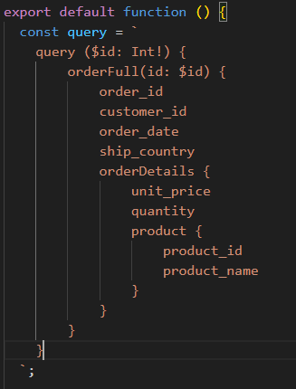
GraphQL wybrane pola
Maksymalna liczba użytkowników | Miara | 1 | 2 | 3 | 4 | 5
100 | Średni czas grupy | - | - | - | - | -
 | Maksymalny czas grupy | - | - | - | - | -
 | p(90) grupy | - | - | - | - | -
 | p(95) grupy | - | - | - | - | -
 | Średni czas odpowiedzi (ms) | 3,1ms | 3,06ms | 2,97ms | 3,01ms | 3,06ms
 | Minimalny czas odpowiedzi (ms) | 0 | 0 | 0 | 0 | 0
 | Maksymalny czas odpowiedzi (ms) | 148,8ms | 159,66ms | 154,36ms | 152,08ms | 159,9ms
 | p(90) (ms) | 4,87ms | 4,93ms | 4,69ms | 4,74ms | 4,86ms
 | p(95) (ms) | 5,64ms | 5,79ms | 5,4ms | 5,25ms | 5,69ms
 | Liczba zapytań | 83817 | 83817 | 83825 | 83821 | 83821 | 83820.2
 | Czas operacji (s) | 960.2 | 960.6 | 960.2 | 960.2 | 960.2 | 960.28
 | Przepustowość (req/s) | 87.29 | 87.26 | 87.29 | 87.29 | 87.29 | 87.284
 | Otrzymane dane (GB) | 59MB | 59MB | 59MB | 59MB | 59MB | #DIV/0!
 | Wysłane dane (MB) | 47MB | 47MB | 47MB | 47MB | 47MB | #DIV/0!
1000 | Średni czas grupy | - | - | - | - | - | #DIV/0!
 | Maksymalny czas grupy | - | - | - | - | - | #DIV/0!
 | p(90) grupy | - | - | - | - | - | #DIV/0!
 | p(95) grupy | - | - | - | - | - | #DIV/0!
 | Średni czas odpowiedzi (ms) | 2,16ms | 2,22ms | 2,22ms | 2,15ms | 2,22ms | #DIV/0!
 | Minimalny czas odpowiedzi (ms) | 0 | 0 | 0 | 0 | 0 | 0
 | Maksymalny czas odpowiedzi (ms) | 147,78ms | 160,96ms | 152,46ms | 66,67ms | 155,03ms | #DIV/0!
 | p(90) (ms) | 3,47ms | 3,6ms | 3,59ms | 3,46ms | 3,6ms | #DIV/0!
 | p(95) (ms) | 4,15ms | 4,28ms | 4,25ms | 4,12ms | 4,29ms | #DIV/0!
 | Liczba zapytań | 838418 | 838379 | 838369 | 838435 | 838380 | 838396.2
 | Czas operacji (s) | 960.7 | 960.7 | 960.7 | 960.6 | 960.7 | 960.68
 | Przepustowość (req/s) | 872.73 | 872.69 | 872.64 | 872.8 | 872.68 | 872.708
 | Otrzymane dane (GB) | 594MB | 593MB | 594MB | 594MB | 594MB | #DIV/0!
 | Wysłane dane (MB) | 470MB | 470MB | 470MB | 470MB | 470MB | #DIV/0!
2000 | Średni czas grupy | - | - | - | - | - | #DIV/0!
 | Maksymalny czas grupy | - | - | - | - | - | #DIV/0!
 | p(90) grupy | - | - | - | - | - | #DIV/0!
 | p(95) grupy | - | - | - | - | - | #DIV/0!
 | Średni czas odpowiedzi (ms) | 492.56 | 491.99 | 496.06 | 487.74 | 486.96 | 491.062
 | Minimalny czas odpowiedzi (ms) | 0 | 0 | 0 | 0 | 0 | 0
 | Maksymalny czas odpowiedzi (ms) | 684 | 783.98 | 743.45 | 759.78 | 634.84 | 721.21
 | p(90) (ms) | 586.29 | 584.42 | 590.24 | 579.99 | 579.13 | 584.014
 | p(95) (ms) | 591.78 | 594.89 | 598.57 | 587.51 | 584.45 | 591.44
 | Liczba zapytań | 1126089 | 1126539 | 1123448 | 1129723 | 1130353 | 1127230.4
 | Czas operacji (s) | 960.4 | 960.9 | 960.6 | 960.6 | 961 | 960.7
 | Przepustowość (req/s) | 1172.57 | 1172.42 | 1169.49 | 1176.11 | 1176.28 | 1173.374
 | Otrzymane dane (GB) | 797MB | 798MB | 795MB | 800MB | 800MB | #DIV/0!
 | Wysłane dane (MB) | 632MB | 632MB | 630MB | 634MB | 634MB | #DIV/0!
4000 | Średni czas grupy | - | - | - | - | -
 | Maksymalny czas grupy | - | - | - | - | -
 | p(90) grupy | - | - | - | - | -
 | p(95) grupy | - | - | - | - | -
 | Średni czas odpowiedzi (ms) | 1,88s | 1,84s | 1,84s | 1,88s | 1,89s
 | Minimalny czas odpowiedzi (ms) | 0 | 0 | 0 | 0 | 0
 | Maksymalny czas odpowiedzi (ms) | 2,27s | 2,96s | 2,3s | 2,55s | 2,37s
 | p(90) (ms) | 2,19s | 2,14s | 2,14s | 2,2s | 2,2s
 | p(95) (ms) | 2,21s | 2,18s | 2,16s | 2,21s | 2,21s
 | Liczba zapytań | 1165416 | 1180998 | 1182111 | 1164213 | 1162136
 | Czas operacji (s) | 960.4 | 960.7 | 960.6 | 960.6 | 960.9
 | Przepustowość (req/s) | 1213.42 | 1229.31 | 1230.64 | 1211.93 | 1209.43
 | Otrzymane dane (GB) | 825MB | 836MB | 837MB | 824MB | 823MB
 | Wysłane dane (MB) | 654MB | 663MB | 663MB | 653MB | 652MB

Graphql - wybrane dane, optymal
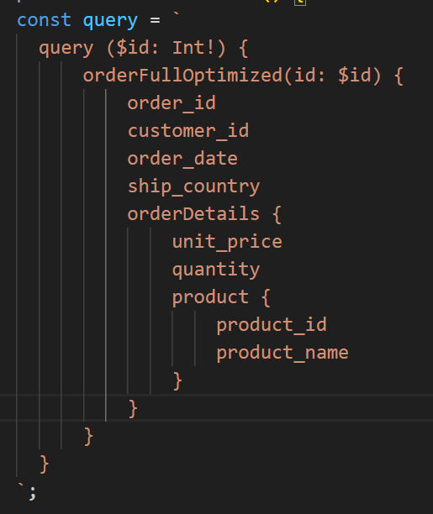
GraphQL wybrane pola
Maksymalna liczba użytkowników | Miara | 1 | 2 | 3 | 4 | 5
100 | Średni czas grupy | - | - | - | - | -
 | Maksymalny czas grupy | - | - | - | - | -
 | p(90) grupy | - | - | - | - | -
 | p(95) grupy | - | - | - | - | -
 | Średni czas odpowiedzi (ms) | 1,16ms | 1,12ms | 1,09ms | 1,12ms | 1,11ms
 | Minimalny czas odpowiedzi (ms) | 0 | 0 | 0 | 0 | 0
 | Maksymalny czas odpowiedzi (ms) | 140,98ms | 147,92ms | 135,6ms | 142,44ms | 144,38ms
 | p(90) (ms) | 1,64ms | 1,56ms | 1,5ms | 1,56ms | 1,55ms
 | p(95) (ms) | 1,94ms | 1,71ms | 1,64ms | 1,71ms | 1,68ms
 | Liczba zapytań | 83978 | 83982 | 83984 | 83976 | 83979 | 83979.8
 | Czas operacji (s) | 960.6 | 960.5 | 960.6 | 960.5 | 960.5 | 960.54
 | Przepustowość (req/s) | 87.42 | 87.44 | 87.43 | 87.43 | 87.43 | 87.43
 | Otrzymane dane (GB) | 60MB | 60MB | 60MB | 60MB | 60MB | #DIV/0!
 | Wysłane dane (MB) | 48MB | 48MB | 48MB | 48MB | 48MB | #DIV/0!
1000 | Średni czas grupy | - | - | - | - | - | #DIV/0!
 | Maksymalny czas grupy | - | - | - | - | - | #DIV/0!
 | p(90) grupy | - | - | - | - | - | #DIV/0!
 | p(95) grupy | - | - | - | - | - | #DIV/0!
 | Średni czas odpowiedzi (ms) | 1,21ms | 1,24ms | 1,15ms | 1,15ms | 1,14ms | #DIV/0!
 | Minimalny czas odpowiedzi (ms) | 0 | 0 | 0 | 0 | 0 | 0
 | Maksymalny czas odpowiedzi (ms) | 147,093ms | 149,07ms | 150,89ms | 145,41ms | 148,98ms | #DIV/0!
 | p(90) (ms) | 2,03ms | 2,05ms | 1,83ms | 1,81ms | 1,76ms | #DIV/0!
 | p(95) (ms) | 2,21ms | 2,45ms | 2,11ms | 2,11ms | 2,09ms | #DIV/0!
 | Liczba zapytań | 839233 | 839206 | 839267 | 839275 | 839285 | 839253.2
 | Czas operacji (s) | 960.8 | 960.7 | 960.7 | 960.7 | 960.6 | 960.7
 | Przepustowość (req/s) | 873.52 | 873.52 | 873.6 | 873.62 | 873.67 | 873.586
 | Otrzymane dane (GB) | 602MB | 602MB | 602MB | 602MB | 602MB | #DIV/0!
 | Wysłane dane (MB) | 478MB | 478MB | 478MB | 478MB | 478MB | #DIV/0!
2000 | Średni czas grupy | - | - | - | - | - | #DIV/0!
 | Maksymalny czas grupy | - | - | - | - | - | #DIV/0!
 | p(90) grupy | - | - | - | - | - | #DIV/0!
 | p(95) grupy | - | - | - | - | - | #DIV/0!
 | Średni czas odpowiedzi (ms) | 91.22 | 100.42 | 88.12 | 88.33 | 88.38 | 91.294
 | Minimalny czas odpowiedzi (ms) | 0 | 0 | 0 | 0 | 0 | 0
 | Maksymalny czas odpowiedzi (ms) | 237.47 | 243.33 | 203.98 | 280.68 | 197.49 | 232.59
 | p(90) (ms) | 136.22 | 146.61 | 132.65 | 135.83 | 132.54 | 136.77
 | p(95) (ms) | 147 | 156.13 | 142.53 | 147.4 | 141.83 | 146.978
 | Liczba zapytań | 1540061 | 1527178 | 1544454 | 1544149 | 1544047 | 1539977.8
 | Czas operacji (s) | 960.8 | 960.4 | 960.8 | 960.9 | 960.8 | 960.74
 | Przepustowość (req/s) | 1602.86 | 1590.08 | 1607.47 | 1607.03 | 1607.06 | 1602.9
 | Otrzymane dane (GB) | 1,1GB | 1,1GB | 1,1GB | 1,1GB | 1,1GB | #DIV/0!
 | Wysłane dane (MB) | 878MB | 871MB | 880MB | 880MB | 880MB | #DIV/0!
4000 | Średni czas grupy | - | - | - | - | -
 | Maksymalny czas grupy | - | - | - | - | -
 | p(90) grupy | - | - | - | - | -
 | p(95) grupy | - | - | - | - | -
 | Średni czas odpowiedzi (ms) | 1160ms | 1160ms | 1160ms | 1160ms | 1170ms
 | Minimalny czas odpowiedzi (ms) | 0 | 0 | 0 | 0 | 0
 | Maksymalny czas odpowiedzi (ms) | 1490ms | 1520ms | 1490 | 1550ms | 1520ms
 | p(90) (ms) | 1370ms | 1370ms | 1360 | 1370ms | 1370ms
 | p(95) (ms) | 1380ms | 1380ms | 1380 | 1380ms | 1380ms
 | Liczba zapytań | 1550259 | 1550927 | 1553287 | 1549793 | 1549059
 | Czas operacji (s) | 960.9 | 960.9 | 960.5 | 960.6 | 960.6
 | Przepustowość (req/s) | 1613.29 | 1613.96 | 1617.09 | 1613.39 | 1612.53
 | Otrzymane dane (GB) | 1,1GB | 1,1GB | 1,1GB | 1,1GB | 1,1GB
 | Wysłane dane (MB) | 884MB | 884MB | 885MB | 883MB | 883MB

